Лист 1
Прайс-лист
МИР ПРЯЖИ

В валюте: руб. (курс 1).
Цены указаны на 07.08.2020

№ | Номенклатура/ Характеристика номенклатуры | Описание | Изображение | Артикул | Цена | Ед. | Остаток | Ссылка на сайт
 | Органайзер | Органайзер | 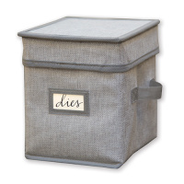 | OR-001 | 712.00 |  |  | Изображение
 | Органайзер |  |  |  | 712.00 | шт | 4 | Изображение

